MAP_Issue_Log
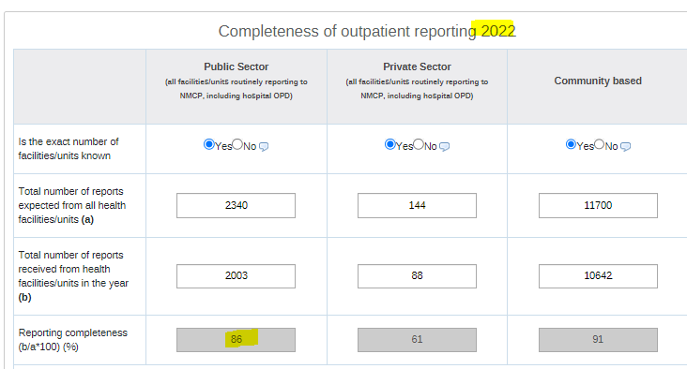
Issue Number | Issue | Resolution
1 | Missing reporting completeness | Please go ahead with national figure 85.59829% [fc]
2
3
4

Raw_Data
Outpatient, Deaths, Microscopy/RDT results should include the same sectors (Public/Private/Community) as in the main form disaggregated by Admin 1 or 2(district). Please indicate in the drop-down list which sectors are included in these figures.
 |  |  |  |  |  |  |  | Public/Private/Community
Administrative Level 1 | Administrative Level 2 | Population | Outpatients |  | Deaths |  | Microscopy Results |  |  | RDT Results |  |  | Imported |  |  |  |  |  | Imported cases | Local transmission occurs in this admin unit? | Reporting complete- ness
 |  |  | (Includes cases from the Public/Private/Community ) |  |  |  | (Includes cases from the Public/Private/Community ) |  |  | (Includes cases from the Public/Private/Community ) |  |  | (Includes cases from the Public/Private/Community )
(Province, state, region, etc) Please provide this admin 1 level name for both Admin 1 and district level data | (District, municipality, township, etc) Please provide this admin name if this is district or equivalent level data |  | Total all causes | Total malaria cases (Both confirmed and clinically diagnosed cases) | Total all causes | Total malaria deaths (Both confirmed and clinically diagnosed cases) | Examined | Positive | P. falciparum | Examined | Positive | P.falciaprum | P. falciparum | P. vivax | P. ovale | P. malariae | P. knowlesi | Mixed |  |  |  | ITNs/LLINs are used in this admin unit and have been distributed within the last 3 years | Number of ITN distributions (this reporting year) | IRS is used in this admin unit and has been conducted last year (at least 1 round) | Number of people protected by IRS (this reporting year) | Remarks
Central River |  | 268,493 | 215,728 | 5,479 | 439 | 10 | 5,451 | 544 | 544 | 59,600 | 5,269 | 5,269 |  |  |  |  |  |  |  |  |  | Yes | 23,146 | Yes | 104,690
Lower River |  | 90,227 | 117,824 | 4,038 | 40 | 8 | 3,002 | 259 | 259 | 28,330 | 3,888 | 3,888 |  |  |  |  |  |  |  |  |  | Yes | 7,829 | No
North Bank East |  | 135,926 | 132,178 | 2,228 | 319 | 2 | 2,775 | 153 | 153 | 28,806 | 2,028 | 2,028 |  |  |  |  |  |  |  |  |  | Yes | 9,946 | No
North Bank West |  | 136,520 | 114,379 | 1,858 | 54 | 1 | 3,622 | 220 | 220 | 13,152 | 1,643 | 1,643 |  |  |  |  |  |  |  |  |  | Yes | 9,180 | No
Upper River |  | 298,867 | 220,797 | 16,040 | 111 | 6 | 19,056 | 3,495 | 3,495 | 74,547 | 11,760 | 11,760 |  |  |  |  |  |  |  |  |  | Yes | 17,858 | Yes | 67,320
Western 1 |  | 1,021,836 | 608,374 | 46,933 | 3,419 | 26 | 171,587 | 28,778 | 28,778 | 148,100 | 25,398 | 25,398 |  |  |  |  |  |  |  |  |  | Yes | 37,532 | No
Western 2 |  | 575,383 | 303,133 | 34,675 | 270 | 9 | 59,511 | 9,031 | 9,031 | 101,825 | 26,343 | 26,343 |  |  |  |  |  |  |  |  |  | Yes | 18,194 | No

